关系图
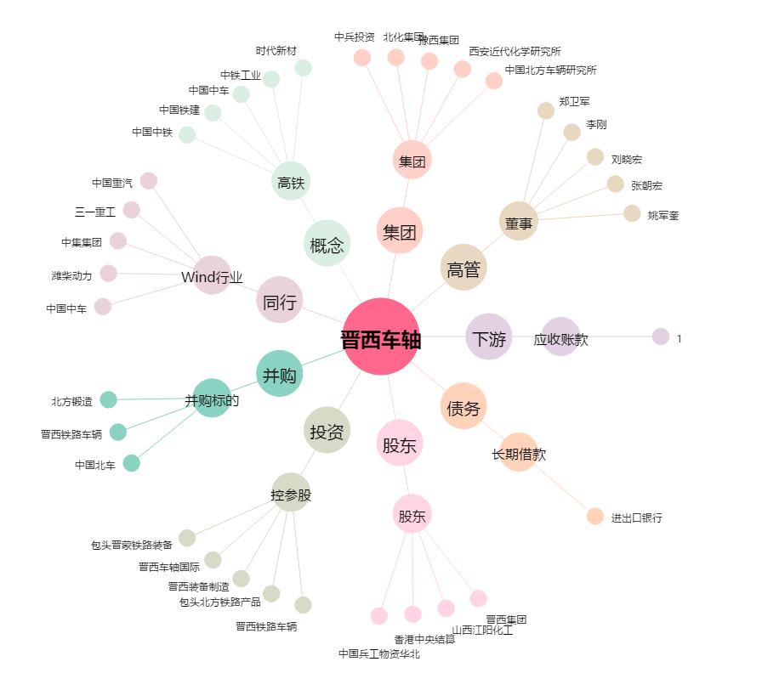
晋西车轴[600495.SH] - 关系概览图

